Sheet1
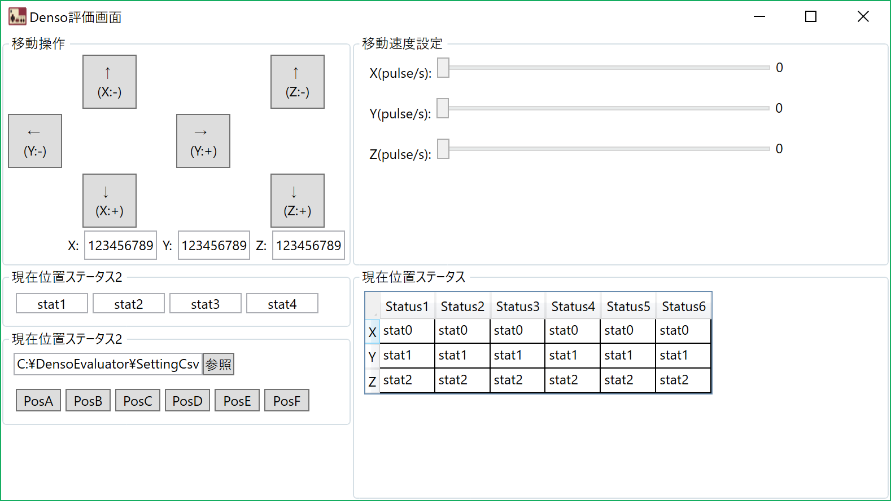

案01
Y(-)
速度設定
Z(-)

LOW
HIGH

X
9999999
9999999
X(+)
X(-)
Z(+)
LOW,HIGH
共に値を入力
9999999
Y
9999999
Y(+)

9999999
Z
9999999

9999999
X
9999999
Y
9999999
Z
表示

移動位置

０４
０５
０６
０７
０８
０１
０２
０３
ボタン

１５
１６
０９
１０
１１
１２
１３
１４

位置ロード

csvファイル選択

